Cover
Configuration Procedure Manual
【WEB/AP】

:q

 |  | 第1．0版

 | 2014-11-24

 |  | K-project

1.cover
１． BasicConfiguration Procedure Manual

1.1 Target
Configuration Manual |  |  | SYSTEM |  | SUB-SYSTEM | DOCUMENTS | Ver | Date | author | page
 |  |  |  |  |  |  | 1.0
WEB/AP |  |  | FloodSystem |  | WEB/AP | 1.1 Target

1. | Installing WEB/AP Server

2.
 | ① | Local PC

 |  | VirturalBox & Vagrant Configration

 | ② | Nginx & uwsgi
 |  | bottle Framework

 | 完成図

LocalPC

仮想マシン
Postgresql
Contents

StaticContents
Application
Bottle1
Application
Bottle2

socet Create(for Application）
Socket2
Socket1
uWsgi
NGINX

socet connection

Configuration Manual |  |  | SYSTEM |  | SUB-SYSTEM | DOCUMENTS | Ver | Date | author | page
 |  |  |  |  |  |  | 1.0
WEB/AP |  |  | FloodSystem |  | WEB/AP | 1.1 Target

css
 | Directory Path

Default Root
/development/WEB/application/var/www/app
static
js

image
index.py

files
(other files）

 |  |  |  | MVC コントローラ

uwsgi.ini

views

 |  |  |  | socketハンドラー
MainMenu.tpl

userLogin.tpl

userMypage.tpl

CommonError.tpl

2.cover
２． Configuration Procedure Manual

2.1 VirtualBox&Vagrant (Sample)
Configuration Manual |  | SYSTEM |  | SUB-SYSTEM | DOCUMENTS |  | Ver | Date | author | page
 |  |  |  |  |  |  | 1.0
WEB/AP |  | FloodSystem |  | WEB/AP | 2.1 Vagrant(Sample)

1. | Local
 | VirtualBox、Vagrant、Windows-PC

2. | VirtualBox (Network → BridgeSide)
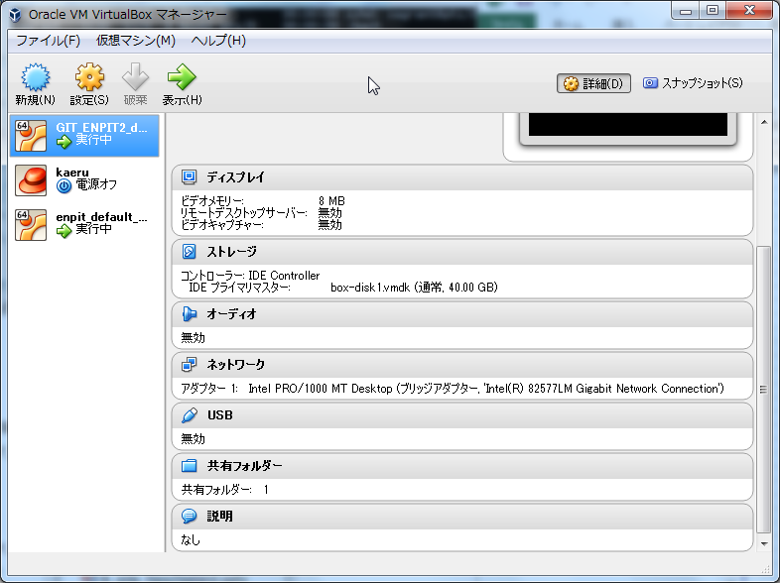
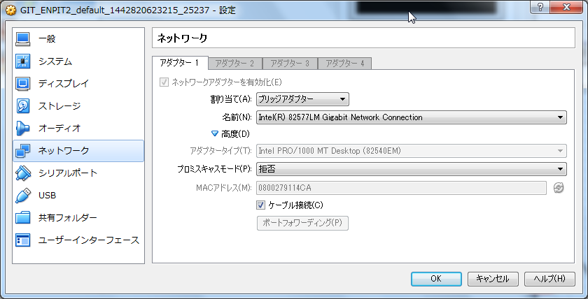

3 | WindowsのC:\Windows\System32\drivers\etc\driver\hosts adding host(example.com)

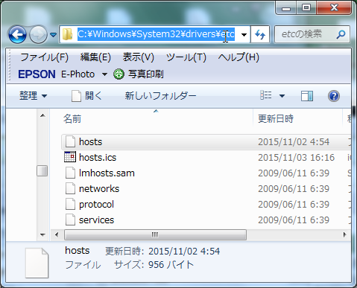
 |  |  | 127.0.0.1 example.com |  |  | ←add

 |  |  | C:\Users\yatabe>ping example.com

 |  |  | example.com [127.0.0.1]に ping を送信しています 32 バイトのデータ:
 |  |  | 127.0.0.1 からの応答: バイト数 =32 時間 <1ms TTL=128
 |  |  | 127.0.0.1 からの応答: バイト数 =32 時間 <1ms TTL=128
 |  |  | 127.0.0.1 からの応答: バイト数 =32 時間 <1ms TTL=128

Configuration Manual |  | SYSTEM |  | SUB-SYSTEM | DOCUMENTS |  | Ver | Date | author | page
 |  |  |  |  |  |  | 1.0
WEB/AP |  | FloodSystem |  | WEB/AP | 2.1 Vagrant(Sample)

4 | VagrantFile
 | /c/GIT_ENPIT2/enpit/Vagrantfile

 | config.vm.network "forwarded_port", guest: 80, host: 8080

 | Vagrant Up

2.2 Bottle
Configuration Manual |  |  |  | SYSTEM |  |  |  | SUB-SYSTEM |  |  |  |  | DOCUMENTS |  |  |  | Ver | Date | author | page
 |  |  |  |  |  |  |  |  |  |  |  |  |  |  |  |  | 1.0
WEB/AP |  |  |  | FloodSystem |  |  |  | WEB/AP |  |  |  |  | 2.2 Bottle

1. | Installing WEB/AP Server

2. | uwsgi Install

 | #type command
 | sudo easy_install pip

 | #python3-dev install
 | $ sudo apt-get install python3-dev

 | uWsgiがすぐインストールできないので、以下の手順を行う
 | （このままpipでインストールするとエラーが発生して途中で停止する）

 | #Python 2.7 - dev
 | sudo apt-get install python2.7-dev

 | #getting uwsgi
 | https://pypi.python.org/packages/source/u/uWSGI/uwsgi-1.9.20.tar.gz

 | $ tar xvzf uwsgi-1.9.20.tar.gz
 | uwsgiconfig.py というファイルでリンクエラーが発生するので、vi等で修正する
 | (line-213) rewrite
 | (Before）
 |  | cmdline = "%s -c %s -o %s %s" % (GCC, cflags, objfile, srcfile)

 | （After）
 |  | cmdline = "%s -I/usr/include/libxml2 -c %s -o %s %s" % (GCC, cflags, objfile, srcfile)

 | #↑ Changing gcc - Library version

 | $ cd /tmp
 | $ tar cvf uwsgi-1.9.20.tar uwsgi-1.9.20/

 | $ gzip uwsgi-1.9.20.tar
 |  |  |  |  | ※ここまでで修正は完了。

Configuration Manual |  |  |  | SYSTEM |  |  |  | SUB-SYSTEM |  |  |  |  | DOCUMENTS |  |  |  | Ver | Date | author | page
 |  |  |  |  |  |  |  |  |  |  |  |  |  |  |  |  | 1.0
WEB/AP |  |  |  | FloodSystem |  |  |  | WEB/AP |  |  |  |  | 2.2 Bottle

4 | Installin uwsgi |  |  |  |  |  |  |  |  | /home/vagrant/development/WEB/application/var/www/app/index.py
#!/usr/bin/env python
# -*- coding:utf-8 -*-
from bottle import route, run, default_app
@route('/')
def hello():
return 'Hello Kaeru!'
if __name__ == '__main__':
run(host='localhost', port=8070)
else:
application = default_app()
 | $ sudo pip install uwsgi-1.9.20.tar.gz

5 | Installin Nginx
 | sudo apt-get intall nginx

6 | Starting Nginx
 | sudo /etc/init.d/nginx start
 | ps -ef | grep nginx |  |  | 4 つくらい起動していればOK

7 | Bottleアプリの確認（簡単なAPで走行確認する） |  |  |  |  |  | index.pyを作る

8 | Bottleサーバ起動してwget で確認する |  |  |  |  |  |  |  |  | 内部のportは8070で起動する事を想定します。
 | python index.py

 | wget http://localhost:8070/

 | ここで、index.htmlが動作させてディレクトリの配下で生成されているはず。 |  |  |  |  |  |  |  |  |  |  | この走行確認は、ローカル環境からwgetしているだけなので、
 | cat index.html |  |  | Hello kaeru とか出力されればOK |  |  |  |  |  |  |  | このままだと、ホスト（Windowsマシン）環境からは接続できない。
 | 確認できたら、nginxは落としておいてよい。
 | sudo /etc/init.d/nginx stop

9 | ローカルで確認しやすいようにホスト名(example.com)をつける |  |  |  |  |  |  |  |  |  |  | 127.0.0.1 localhost
 | sudo view /etc/hosts |  |  |  |  |  |  |  |  |  |  | 127.0.0.1 example.com # 追記
 |  |  |  |  |  |  |  |  |  |  |  | C:\Users\yatabe>ping example.com
 | ローカルとホストからping で確認してみる |  |  |  |  |  |  |  |  |  |  | example.com [127.0.0.1]に ping を送信しています 32 バイトのデータ:
 | ping example.com |  |  |  |  |  |  |  |  |  |  | 127.0.0.1 からの応答: バイト数 =32 時間 <1ms TTL=128

Configuration Manual |  |  |  | SYSTEM |  |  |  | SUB-SYSTEM |  |  |  |  | DOCUMENTS |  |  |  | Ver | Date | author | page
 |  |  |  |  |  |  |  |  |  |  |  |  |  |  |  |  | 1.0
WEB/AP |  |  |  | FloodSystem |  |  |  | WEB/AP |  |  |  |  | 2.2 Bottle

10 | Nginx側のVirtualHostの設定ファイルをいじる。（Apacheのバーチャルホスト設定と同等のやつ）
 | example.com というファイルを新規作成する

 | $ sudo view /etc/nginx/sites-available/example.com
 |  |  |  |  |  |  |  |  |  |  |  |  |  | 設定内容
 | server { |  |  |  |  |  |  |  |  |  |  |  |  | リスンポート
 | listen 80; |  |  |  |  |  |  |  |  |  |  |  |  | サーバ名
 | server_name example.com; |  |  |  |  |  |  |  |  |  |  |  |  | ログ設定
 | access_log /var/log/nginx/example.com.access.log;
 |  |  |  |  |  |  |  |  |  |  |  |  |  | /(デフォルトルート設定）
 | location / { try_files $uri @uwsgi; } |  |  |  |  |  |  |  |  |  |  |  |  | 静的コンテンツ（htmlとかcssとかjsとかのリクエストか確認する）
 | location /static/ { |  |  |  |  |  |  |  |  |  |  |  |  | これらのファイルは、すべてrootディレクトリ配下の、staticの下に配置する
 | root /home/vagrant/development/WEB/application/var/www/app; |  |  |  |  |  |  |  |  |  |  |  |  | デフォルトroot |  | /home/vagrant/development/WEB/application/var/www/app
 | }
 | location @uwsgi { |  |  |  |  |  |  |  |  |  |  |  |  | uwsgi (ソケット側でハンドリングするBottleのコンテンツについて）
 | include uwsgi_params; |  |  |  |  |  |  |  |  |  |  |  |  | .tplファイル、.pyファイルは、すべて uwsgi に制御を委譲する。
 | uwsgi_pass unix:/var/run/uwsgi/example.com.sock;
 | } |  |  |  |  |  |  |  |  |  |  |  |  | 設定ファイルのNginxではなくて、uwsgiの方に丸投げするよ、という設定
 | }
 |  |  |  |  |  |  |  |  |  |  |  |  |  | uwsgi_pass unix:/var/run/uwsgi/example.com.sock;
 |  |  |  |  |  |  |  |  |  |  |  |  |  | ↑ソケット生成ディレクトリも定義しておく

 | sites-enabledにエイリアスファイルを置く
 | $ sudo ln -s /etc/nginx/sites-available/example.com /etc/nginx/sites-enabled/

 | socket 置く場所を確保する

 | $ sudo mkdir /var/run/uwsgi/
 | $ sudo chown www-data:www-data /var/run/uwsgi/

 | NginxまわりはこれでおK

Configuration Manual |  |  |  | SYSTEM |  |  |  | SUB-SYSTEM |  |  |  |  | DOCUMENTS |  |  |  | Ver | Date | author | page
 |  |  |  |  |  |  |  |  |  |  |  |  |  |  |  |  | 1.0
WEB/AP |  |  |  | FloodSystem |  |  |  | WEB/AP |  |  |  |  | 2.2 Bottle

11 | uWSGIの設定をします。
 | uWSGIの起動時設定ファイル(uwsgi.ini)を用意します。場所はデフォルトルート
 | cd /home/vagrant/development/WEB/application/var/www/app
 | view uwsgi.ini

 |  | [uwsgi]
 |  | socket = /var/run/uwsgi/example.com.sock |  |  |  |  |  |  |  |  |  |  |  | ソケットの名前
 |  | pidfile = /var/run/uwsgi/example.com.pid |  |  |  |  |  |  |  |  |  |  |  | 起動させた時のプロセスをメモるファイル
 |  | daemonize = /var/log/uwsgi/example.com.log |  |  |  |  |  |  |  |  |  |  |  | ログサイズ
 |  | chdir = /home/vagrant/development/WEB/application/var/www/app/ |  |  |  |  |  |  |  |  |  |  |  | デフォルトルートの設定
 |  | master = 1
 |  | file = index.py |  |  |  |  |  |  |  |  |  |  |  | http;//example.com/ でアクセスされた時に最初に起動するファイル名
 |  | chmod-socket = 666 |  |  |  |  |  |  |  |  |  |  |  | ボトルのコントローラになるindex.pyを設定
 |  | uid = www-data
 |  | gid = www-data

 | ログの保存先も確保する
 | $ sudo mkdir /var/log/uwsgi
 | $ sudo chown www-data:www-data /var/log/uwsgi

12 | 起動するとき
 | 最初にNginxのプロセスが起動している事を確認
 | ps -ef | grep nginx |  |  |  |  | ※あがっていない時は再起動する |  |  |  |  | sudo /etc/init.d/nginx start
 | uwsgiのプロセスを起動する（配置場所は、デフォルトルート直下）
 | cd /home/vagrant/development/WEB/application/var/www/app
 | sudo uwsgi uwsgi.ini
 | > [uWSGI] getting INI configuration from uwsgi.ini |  |  |  |  |  |  |  | １行だけ起動メッセージが出てくればOK
 | python 起動
 | python index.py

13 | 起動確認 |  | ブラウザから確認可能なはず。 |  |  |  |  |  | http://example.com/ |  |  |  |  |  | Hello kaeru と表示されていればOK

Configuration Manual |  |  |  | SYSTEM |  |  |  | SUB-SYSTEM |  |  |  |  | DOCUMENTS |  |  |  | Ver | Date | author | page
 |  |  |  |  |  |  |  |  |  |  |  |  |  |  |  |  | 1.0
WEB/AP |  |  |  | FloodSystem |  |  |  | WEB/AP |  |  |  |  | 2.2 Bottle

12 | 終了します
 | メモってあるプロセスIDをKillします。（運用Shellを作ろう）

 | sudo kill -QUIT `cat /var/run/uwsgi/example.com.pid`

注意！ コンテンツに何か変更をくわえたら、Pythonとuwsgiの再起動をしよう！（反映されるように設定追加予定です。）

注意！ スタイルシートなどは、デフォルトルート下の static ファオルダ配下に、css 、 js 、 image 等を設定して配置してください。
 |  | .tpl ファイルから読み込む時も、PATHをあわせる事。

